Toelichting
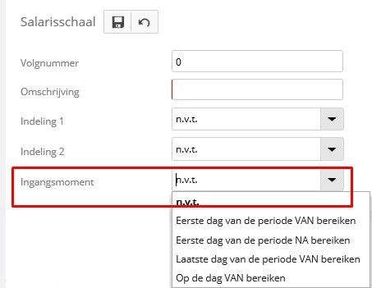
Kolom | Kolom omschrijving | Toelichting

A | Salarisschaalindelingxomschrijving | Vullen met n.v.t.
B | Salarisschaalindelingyomschrijving | Vullen met n.v.t.
C | WerkgeverId | Het werkgeverid. Te vinden in het overzicht 'Inrichting salarisverwerking' via: Tab Adm: Diversen -> Overzichten -> Overzicht inrichting Tab Lm: Diversen -> Overzichten -> Overzicht inrichting
D | Salarisschaalid | Het volgnummer van de salarisschaal. Deze waarde mag niet 0 zijn.
E | Salarisschaalomschrijving | De omschrijving van de salarisschaal in maximaal 50 tekens.
F | Salarisschaalcelid | Het volgnummer van de salarisschaalcel. Deze waarde mag niet 0 zijn.
G | Salarisschaalcelomschrijving | De omschrijving van de salarisschaalcel in maximaal 50 tekens.
H | Salarisschaalcelgroep | Van belang als je binnen de schaal groepen wilt creëren voor salarisvoorstellen. Anders met 0 vullen.
I | Ingangsdatum | Vul hier een geldig ingangsdatum per wanneer de schaalcelwaarde ingaat.
J | Waarde | De salarisschaalcelwaarde mag met maximaal 2 decimalen worden opgegegeven.
K | Salarisschaalindelingx | Vul hier de code voor de 1e indeling, zie tabblad Indeling. LET OP: als je bij een nieuwe schaal hiervan gebruik wilt maken, moet de schaal al wel aangemaakt zijn in Loket.nl, en moet op zijn minst het volgnummer en het ingangsmoment gevuld zijn.
L | Salarisschaalcelwaardex | Vul hier de waarde die geldt voor de 1e indeling, minimaal 0.
M | Salarisschaalindelingy | Vul hier de code voor de 2e indeling, zie tabblad Indeling. LET OP: als je bij een nieuwe schaal hiervan gebruik wilt maken, moet de schaal al wel aangemaakt zijn in Loket.nl, en moet op zijn minst het volgnummer en het ingangsmoment gevuld zijn.
N | Salarisschaalcelwaardey | Vul hier de waarde die geldt voor de 2e indeling, minimaal 0.

 | Let op!! | Het veld 'Ingangsmoment' is niet te importeren. Deze waarde moet, indien van toepassing, eenmalig handmatig ingesteld worden bij de Salarisschaal

